Sheet1
 | smiles | idx_code | chembl_code
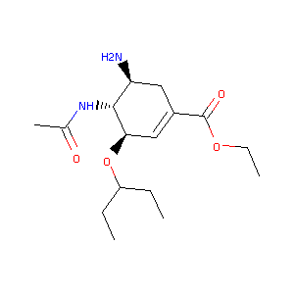 | CCOC(=O)C1=C[C@@H](OC(CC)CC)[C@H](NC(C)=O)[C@@H](N)C1 | x | chembl1200340
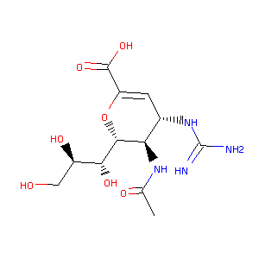 | [H][C@]1(OC(=C[C@H](NC(N)=N)[C@H]1NC(C)=O)C(O)=O)[C@H](O)[C@H](O)CO | x | chembl222813
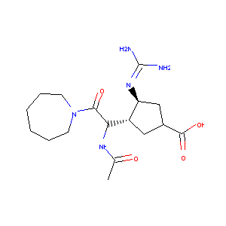 | CC(=O)NC([C@H]1CC(C(O)=O)C[C@@H]1N=C(N)N)C(=O)N2CCCCCC2 | 88428 | chembl293591
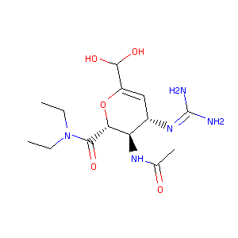 | CCN(CC)C(=O)[C@@H]1OC(C(O)O)=C[C@H](N=C(N)N)[C@H]1NC(C)=O | 247120 | chembl344548

